Test Report 1
 |  |  |  |  |  |  | TEST REPORT

 |  |  | Project Name |  | Tinder |  |  |  | Creator |  |  |  | Yến
 |  |  | Project Code |  | <Project Code> |  |  |  | Reviewer/Approver |  |  |  | Thuỷ
 |  |  | Document Code |  | <Project Code>_Test Report_vx.x |  |  |  | Date
 |  |  | Notes |  | <List modules included in this release> ex: Release 1 includes 2 modules: Module1 and Module2

I. Bug of Funtions
 |  |  | No | Module code |  | Pass |  | Fail | Untesed |  | N/A | Number of test cases
 |  |  | 1 | Comment+Reply+List |  | 30 |  | 25 | 0 |  | 8 | 63
 |  |  | 2 | Friends Page |  | 28 |  | 11 |  |  | 0 | 39
 |  |  |  | Total |  | 58 |  | 36 | 0 |  | 8 | 102

 |  |  |  | Test coverage |  |  | 100.00%
 |  |  |  | Test successful coverage |  |  | 61.70%

II. Report by Defect
 | 1. Classify Defect

 |  | BugID | Bug/Nobug |  | Bug type | Cause of bug |  |  |  | Not-bug Classification |  |  |  | Action
 |  | 12855 | Bug |  | Functional | Coding mistake
 |  | 12894 | Bug |  | Functional | Coding mistake
 |  | 12895 | Bug |  | Functional | Coding mistake
 |  | 12897 | Bug |  | Functional | Coding mistake
 |  | 12898 | Bug |  | Functional | Coding mistake
 |  | 12899 | Bug |  | Functional | Coding mistake
 |  | 12901 | Bug |  | Functional | Coding mistake
 |  | 12902 | Bug |  | Functional | Coding mistake
 |  | 12892 | Bug |  | Functional | Coding mistake
 |  | 12903 | Bug |  | Functional | Coding mistake
 |  | 12905 | Bug |  | Functional | Coding mistake
 |  | 12857 | Bug |  | Functional | Coding mistake

 | 2. Bug Analysis
 |  | 2.1 Bug reason

 | No |  |  | Reason |  |  |  |  | Number
 | 1 |  |  | Coding mistake |  |  |  |  | 12
 | 2 |  |  | Misunderstand Document |  |  |  |  | 0
 | 3 |  |  | Unclear Document |  |  |  |  | 0
 | 4 |  |  | Error in Document |  |  |  |  | 0
 | 5 |  |  | Other |  |  |  |  | 0

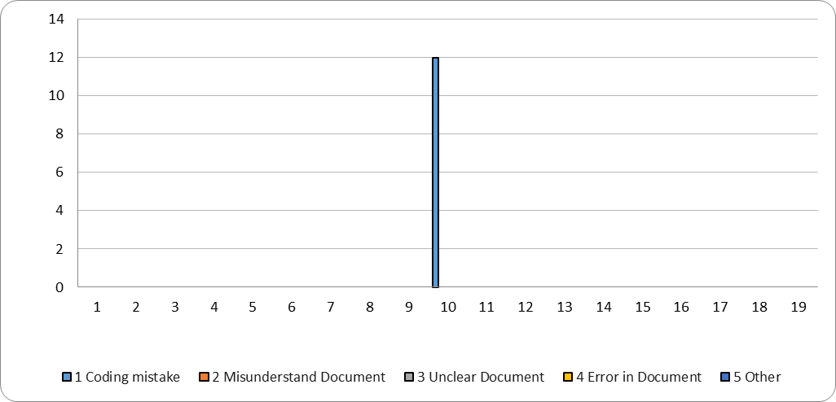

 |  | 2.2 No Bug

 | No |  |  | Reason |  |  |  |  | Number
 | 1 |  |  | As Specified |  |  |  |  |  |  |  |  | 0
 | 2 |  |  | Duplicate |  |  |  |  |  |  |  |  | 0
 | 3 |  |  | Insufficient execution environment |  |  |  |  |  |  |  |  | 0
 | 4 |  |  | Data error |  |  |  |  |  |  |  |  | 0
 | 5 |  |  | Error in Testing procedure |  |  |  |  |  |  |  |  | 0
 | 6 |  |  | Cannot Reproduce |  |  |  |  |  |  |  |  | 0
 | 7 |  |  | Connected system bad |  |  |  |  |  |  |  |  | 0
 | 8 |  |  | Cause unknown |  |  |  |  |  |  |  |  | 0
 | 9 |  |  | Requirement error |  |  |  |  |  |  |  |  | 0
 | 10 |  |  | Other |  |  |  |  |  |  |  |  | 0

